tcp
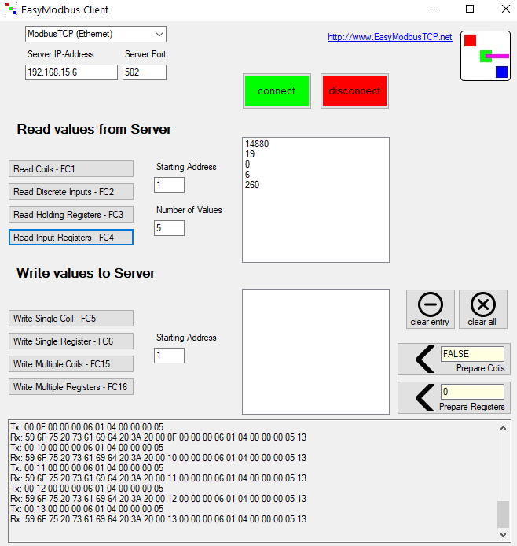
1 | 2 | 3 | 4 | 5 | 6 | 7 | 8 | 9 | 10 | 11 | 12
0 | 13 | 0 | 0 | 0 | 6 | 1 | 4 | 0 |  | 0A
 | I++ |  |  |  |  | SLAVE ID | Function | Inicio |  | Quantidade
MBMAP
Resposta |  |  |  |  |  |  |  | dados:
MBMAP |  |  |  |  |  |  | 4 | no bytes
http://www.simplymodbus.ca/TCPmanual.htm
http://easymodbustcp.net/en/

